Übersicht
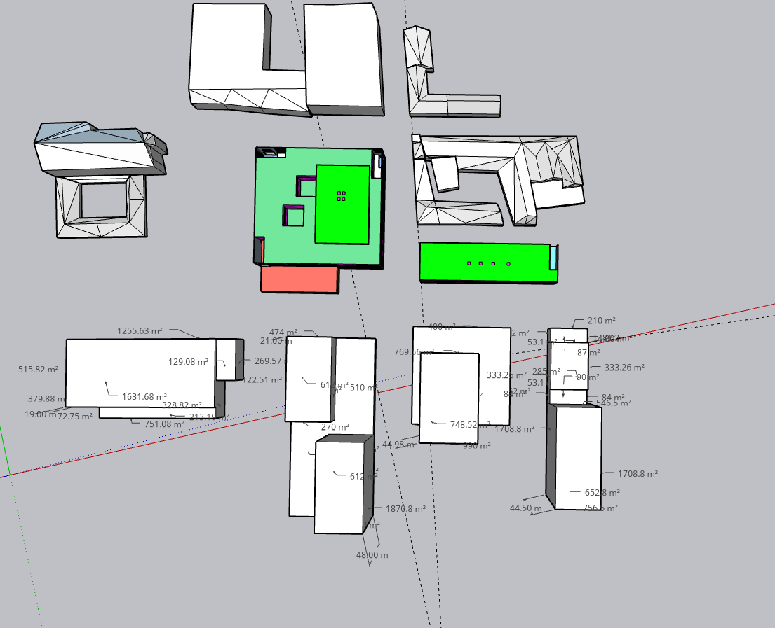

Wohnen
 | Höhe [m] | anz Stockwerke | boden[m²] | gfa [m²] | Volumen [m³]
W1 | 18 | 5 | 1974 | 9870 | 35532
W2.1 | 21 | 6 | 612 | 3672 | 12852
W2.2 | 48 | 15 | 612 | 9180 | 29376
W3 | 45 | 14 | 750 | 10500 | 33750
W4 | 45 | 14 | 652 | 9128 | 29340
 |  |  |  | 42350

S1
Gewerbe
 | Höhe [m] | anz Stockwerke | boden[m²] | gfa [m²] | Volumen [m³]
G1 | 3 | 1 | 1974 | 1974 | 5922
G2 | 6 | 1 | 2509 | 2509 | 15054
S2
G3 | 10 | 2 | 1600 | 3200 | 16000
G4 | 15 | 4 | 462 | 1848 | 6930
 |  |  |  | 9531

G3
 |  |  |  | gfa [m²] | Volumen [m³]
B1 |  |  |  | 11844 | 41454
B2 |  |  |  | 15361 | 57282
W1
G1
G2
G4
B3 |  |  |  | 13700 | 49750
B4 |  |  |  | 10976 | 36270
W2.1
W3
W4
W3
Dach | 1710.52
Boden | 1710.52
Hülle | 5618.2
 | 2247.28
 | 3370.92
W2.2

E-Mobilität
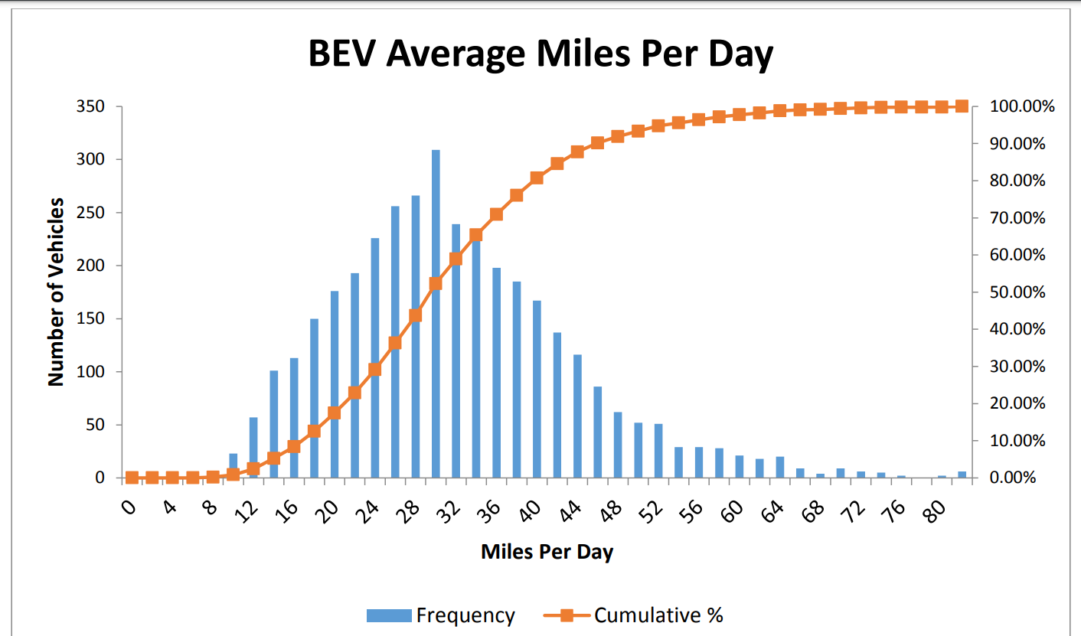
 |  | Mindestzeit in Stunden | Gefahrene Meilen | Gefahrene Kilometer | Frequenz | Wahrscheinlichkeit Kilometer gefahren | Summe der Wahrscheinlichkeit
average Speed
40 | km/h | 1 | 0 | 0 | 0 | 0.00% | 0.00%
 |  | 1 | 2 | 3 | 5 | 0.14% | 0.14%
 |  | 1 | 4 | 6 | 5 | 0.14% | 0.28%
Wahrscheinlichkeit das bestimmte Kilometer gefahren werden
 |  | 1 | 6 | 10 | 5 | 0.14% | 0.42%
 |  | 1 | 8 | 13 | 5 | 0.14% | 0.56%
 |  | 1 | 10 | 16 | 23 | 0.65% | 1.21%
 |  | 1 | 12 | 19 | 55 | 1.54% | 2.75%
 |  | 2 | 14 | 23 | 101 | 2.83% | 5.58%
 |  | 2 | 16 | 26 | 112 | 3.14% | 8.72%
 |  | 2 | 18 | 29 | 150 | 4.21% | 12.93%
 |  | 2 | 20 | 32 | 178 | 4.99% | 17.92%
 |  | 2 | 22 | 35 | 190 | 5.33% | 23.25%
 |  | 2 | 24 | 39 | 227 | 6.37% | 29.62%
 |  | 2 | 26 | 42 | 255 | 7.15% | 36.77%
 |  | 2 | 28 | 45 | 265 | 7.43% | 44.21%
 |  | 2 | 30 | 48 | 310 | 8.70% | 52.90%
 |  | 2 | 32 | 51 | 235 | 6.59% | 59.50%
 |  | 2 | 34 | 55 | 223 | 6.26% | 65.75%
 |  | 2 | 36 | 58 | 197 | 5.53% | 71.28%
 |  | 3 | 38 | 61 | 180 | 5.05% | 76.33%
 |  | 3 | 40 | 64 | 168 | 4.71% | 81.04%
 |  | 3 | 42 | 68 | 135 | 3.79% | 84.82%
 |  | 3 | 44 | 71 | 120 | 3.37% | 88.19%
 |  | 3 | 46 | 74 | 82 | 2.30% | 90.49%
 |  | 3 | 48 | 77 | 65 | 1.82% | 92.31%
 |  | 3 | 50 | 80 | 52 | 1.46% | 93.77%
 |  | 3 | 52 | 84 | 50 | 1.40% | 95.18%
 |  | 3 | 54 | 87 | 26 | 0.73% | 95.90%
0.032054794521 |  | 3 | 56 | 90 | 27 | 0.76% | 96.66%
0.15 |  | 3 | 58 | 93 | 26 | 0.73% | 97.39%
 |  | 3 | 60 | 97 | 23 | 0.65% | 98.04%
 |  | 3 | 62 | 100 | 20 | 0.56% | 98.60%
 |  | 4 | 64 | 103 | 23 | 0.65% | 99.24%
 |  | 4 | 66 | 106 | 10 | 0.28% | 99.52%
 |  | 4 | 68 | 109 | 3 | 0.08% | 99.61%
 |  | 4 | 70 | 113 | 5 | 0.14% | 99.75%
 |  | 4 | 72 | 116 | 4 | 0.11% | 99.86%
 |  | 4 | 74 | 119 | 4 | 0.11% | 99.97%
 |  | 4 | 76 | 122 | 1 | 0.03% | 100.00%

Travel Profile
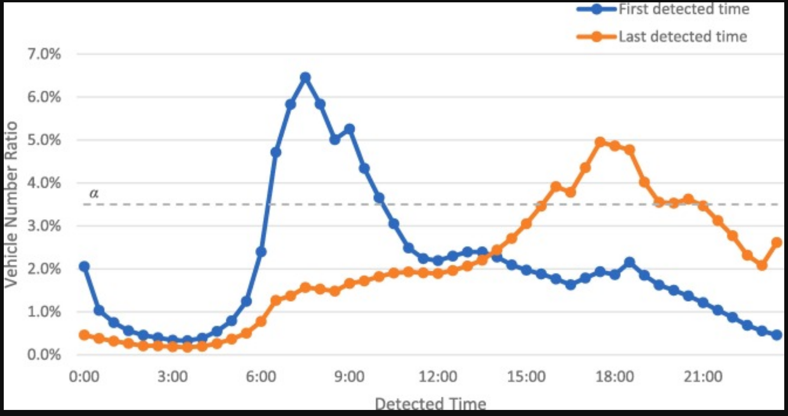
 | Losfahren | Zurückkommen | Summe Losfahren | Summe Zurückkomen
0:00:00 | 4% | 1% | 4% | 1% | https://www.sciencedirect.com/science/article/pii/S0968090X21001601#f0005
1:00:00 | 2% | 1% | 6% | 2%
2:00:00 | 1% | 1% | 7% | 2%
3:00:00 | 1% | 1% | 7% | 3%
4:00:00 | 1% | 1% | 8% | 3%
5:00:00 | 2% | 1% | 10% | 4%
6,5%
6:00:00 | 5% | 2% | 15% | 6%
7:00:00 | 11% | 3% | 26% | 8%
8:00:00 | 12% | 3% | 38% | 11%
9:00:00 | 10% | 3% | 48% | 15%
10:00:00 | 7% | 4% | 55% | 18%
5,5%
11:00:00 | 5% | 4% | 60% | 22%
12:00:00 | 5% | 4% | 65% | 26%
13:00:00 | 5% | 4% | 70% | 30%
14:00:00 | 4% | 5% | 74% | 35%
4,5%
Tägliches Reiseprofil der Autos
15:00:00 | 4% | 6% | 78% | 42%
16:00:00 | 4% | 8% | 82% | 49%
17:00:00 | 3% | 9% | 85% | 58%
18:00:00 | 3% | 10% | 88% | 68%
19:00:00 | 3% | 8% | 92% | 76%
3,5%
20:00:00 | 3% | 7% | 95% | 83%
21:00:00 | 3% | 7% | 97% | 90%
22:00:00 | 2% | 6% | 99% | 96%
23:00:00 | 1% | 4% | 100% | 100%
2,5%
 | 200 | 1

1,5%

0,5%

16
1
2
4
5
7
8
10
11
13
14
17
19
20
22
23

